Casos_de_Prueba
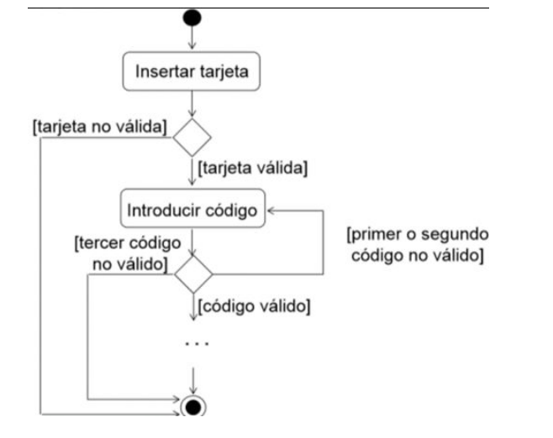
ID | Prioridad | Resumen | Precondiciones | Datos de entrada | Pasos | Resultado Esperado | Resultado obtenido
CP1 | Alta | Verificar tarjeta válida | -Tener una tarjeta debito Visa -Estar frente a un cajero Banelco | Tarjeta Visa | 1.Ingresar tarjeta con el logo de visa para adentro en la ranura con luz verde | Debería validar tarjeta y reflejar mensaje: "Bienvenido. Ingrese su PIN"
CP2 | Alta | Validar ingreso de PIN | -Tener la tarjeta validada en el Cajero | PIN 1234 | 1- Introducir PIN 2- Apretar boton "aceptar" | Me deberia mostrar la pantalla con las acciones que puedo realizar
CP3 | Alta | Verificar bloqueo de tarjeta | -Tener la tarjeta validada en el cajero | PIN 4321 | 1- Introducir PIN las tres veces que se solicita | Debería mostrarse el mensaje "Su tarjeta ha sido bloqueada". Obs: el cajero devuelve la tarjeta
CP4 | Alta | Verificar tarjeta invalida | -Tener una tarjeta Nativa -Estar frente a un cajero Banelco | Tarjeta Nativa | 1.Ingresar tarjeta con el logo de Nativa para adentro en la ranura con luz verde | Debería mostrar un mensaje "No es posible operar en este cajero". Obs: el cajero devuelve la tarjeta
CP5 | Alta | Verificar reingreso de PIN | -Tener tarjeta validada en el cajero | PIN 4321 | 1- Introducir PIN 2- Apretar el boton "Aceptar" | Debería mostrar mensaje "PIN no valido reingrese codigo nuevamente''

